Chi tiết địa chất
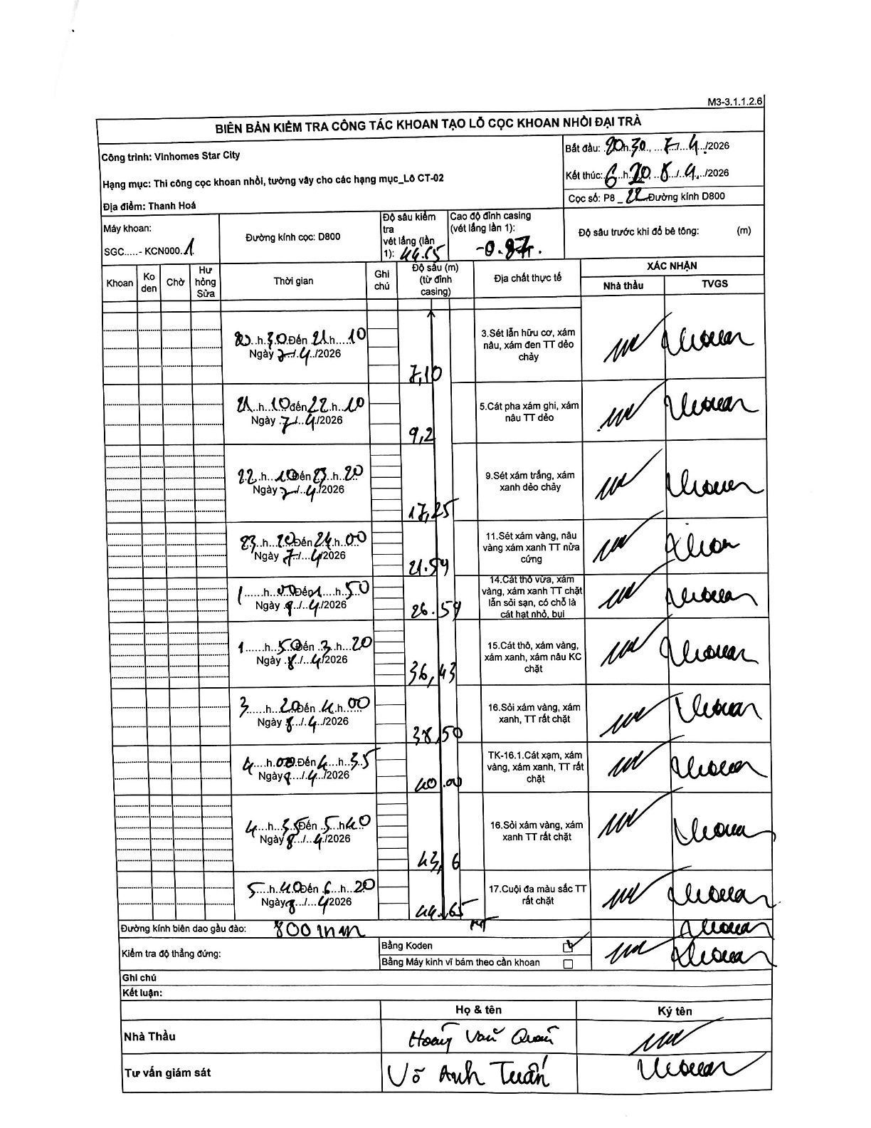
Dự án | Star City Thanh Hóa
Hạng mục | Thi công cọc khoan nhồi, tường vây cho các hạng mục_Lô CT-02
Tên bộ phận | Lô CT-02
Số hiệu cọc | P8_22
Tên Máy khoan | SGC-KCN0001
Đường kính | D800
Bắt đầu thi công | 20:30 07/04/2026
Kết thúc thi công | 06:20 08/04/2026

Địa chất TT | Đường kính | Mô tả lớp thiết kế | Từ (h) | Đến (h) | Cao độ từ | Cao độ đến | T.Gian (h) | Dài (m) | V (m/h) | Ghi chú
1 | D800 | Sét lẫn hữu cơ, xám nâu, xám đen TT dẻo chảy | 20:30 07/04/2026 | 21:10 07/04/2026 | -0.87 | -7.1 | 0.67 | 6.23 | 9.35
2 | D800 | Cát pha xám ghi, xám nâu TT dẻo | 21:10 07/04/2026 | 22:10 07/04/2026 | -7.1 | -9.2 | 1 | 2.1 | 2.1
3 | D800 | Sét xám trắng, xám xanh dẻo chảy | 22:10 07/04/2026 | 23:20 07/04/2026 | -9.2 | -17.25 | 1.17 | 8.05 | 6.9
4 | D800 | Sét xám vàng, nâu vàng xám xanh TT nửa cứng | 23:20 07/04/2026 | 24:00 07/04/2026 | -17.25 | -21.54 | 0.67 | 4.29 | 6.43
5 | D800 | Cát thô vừa, xám vàng, xám xanh TT chặt lẫn sỏi sạn, có chỗ là cát hạt nhỏ, bụi | 00:00 08/04/2026 | 01:50 08/04/2026 | -21.54 | -26.57 | 1.83 | 5.03 | 2.74
6 | D800 | Cát thô, xám vàng, xám xanh, xám nâu KC chặt | 01:50 08/04/2026 | 03:20 08/04/2026 | -26.57 | -36.43 | 1.5 | 9.86 | 6.57
7 | D800 | Sỏi xám vàng, xám xanh, TT rất chặt | 03:20 08/04/2026 | 04:00 08/04/2026 | -36.43 | -38.5 | 0.67 | 2.07 | 3.11
8 | D800 | TK-16.1.Cát xạm, xám vàng, xám xanh, TT rất chặt | 04:00 08/04/2026 | 04:35 08/04/2026 | -38.5 | -40 | 0.58 | 1.5 | 2.57
9 | D800 | Sỏi xám vàng, xám xanh TT rất chặt | 04:35 08/04/2026 | 05:40 08/04/2026 | -40 | -43.6 | 1.08 | 3.6 | 3.32
10 | D800 | Cuội đa màu sắc TT rất chặt | 05:40 08/04/2026 | 06:20 08/04/2026 | -43.6 | -44.65 | 0.67 | 1.05 | 1.57

ẢNH BIÊN BẢN GỐC

